m651dn
견 적 서

한림성심대학교 |  | 귀하
전화 : | 033-240-9009
팩스 :
담당 : | 김정중

아래와 같이 견적합니다.

견 적 합 계 : | ₩2,200,000
견 적 일 자 : | 2017-12-07
결 재 조 건 :

품 명 | 규 격 | 수 량 | 단 가 | 금 액 | 세 액 | 합 계 액
 |  |  |  | - | - | -
컬러레이저프린터 | HP clj M651dn | 1 | 2,000,000 | 2,000,000 | 200,000 | 2,200,000
 |  |  |  | - | - | -
 | A4 컬러레이저프린터
 | 인쇄속도 42ppm
 | 인쇄품질 1200x1200dpi
 | 자동양면인쇄기능
 | 메모리 1.5GB

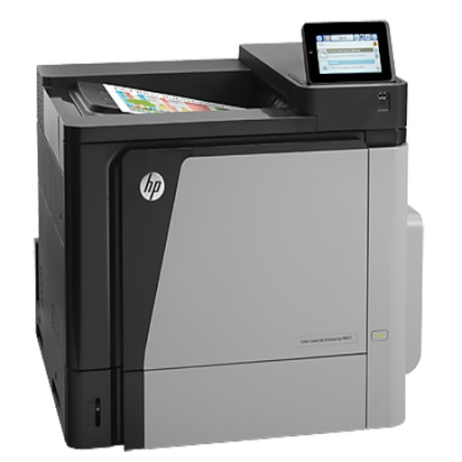

* 결제계좌 : 신한 110-138-600484 씨-넷 |  |  | 합 계 | 2,000,000 | 200,000 | 2,200,000
* 견적담당 : | 유 지 현 (033-264-3200)
* REMARK

